问题
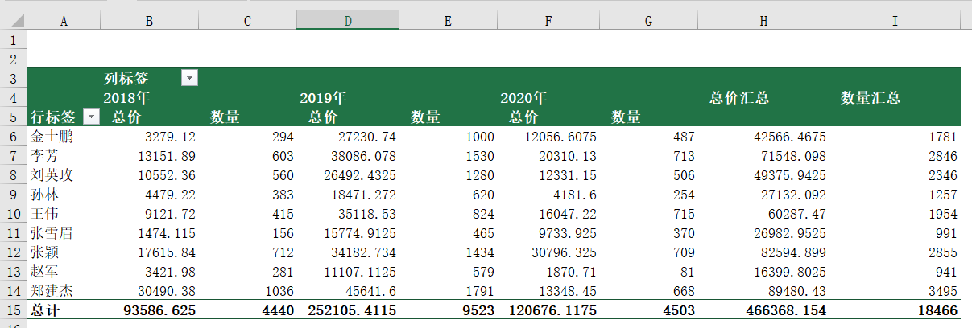
 |  | 课后小练习

任务：
 | 将“练习表”中数据转换为“表格”后创建透视表，按雇员和年份统计总计金额和总计数量。
 | 注意修改透视表标题文字，完成效果如下图所示。

